Sheet1
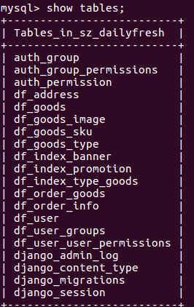
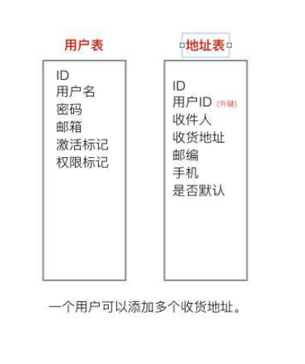

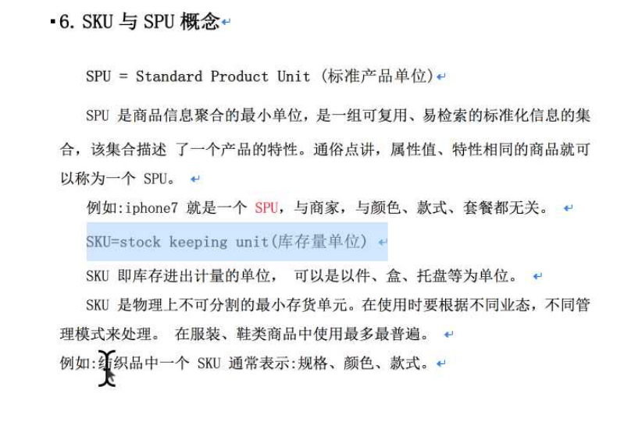

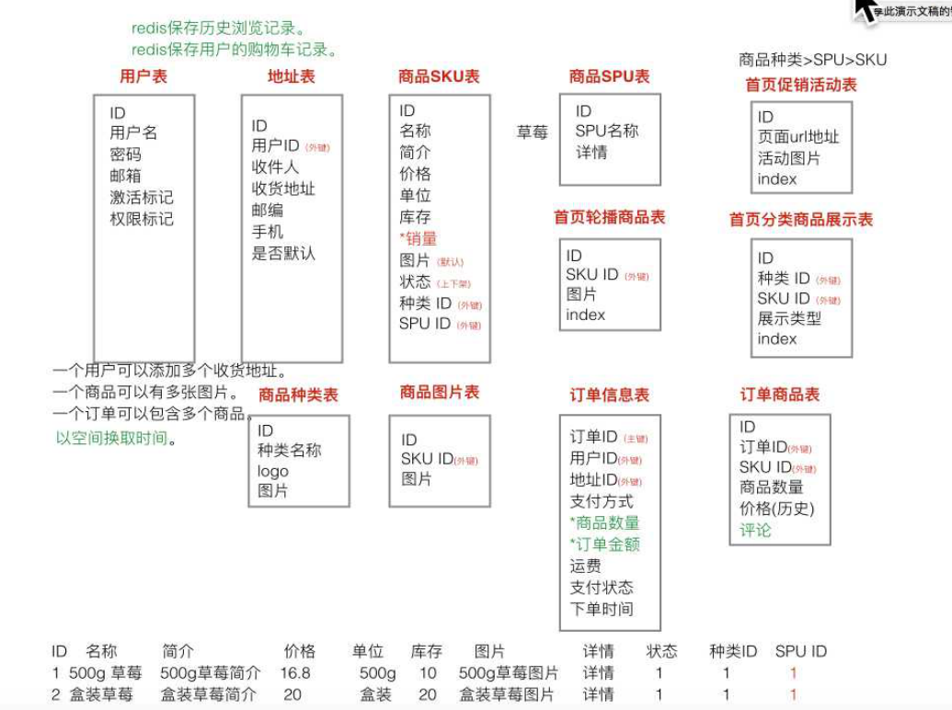

models.ForeignKey('应用名.模型类类名' , ... )外键要关联的模型类不在同一个应用下的话，
那么要使用 '应用名.模型类类名'，即表示外键要关联的模型类的主键列ID在别的应用下

富文本

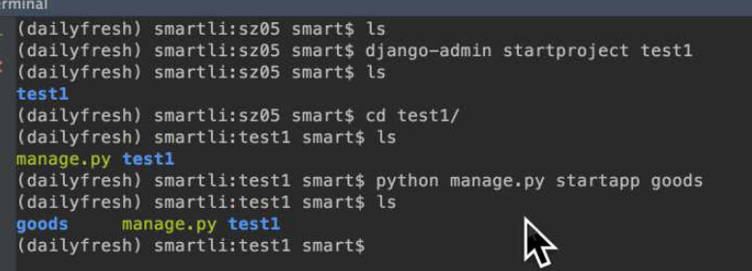

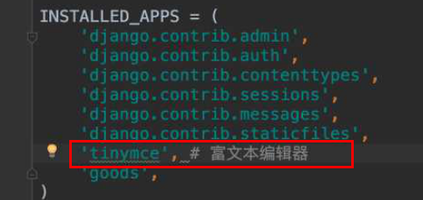

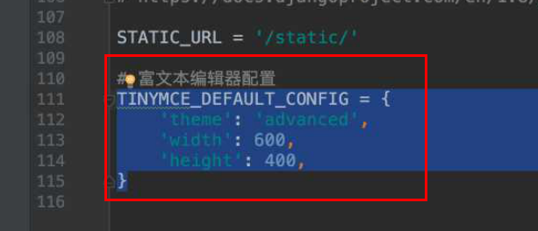

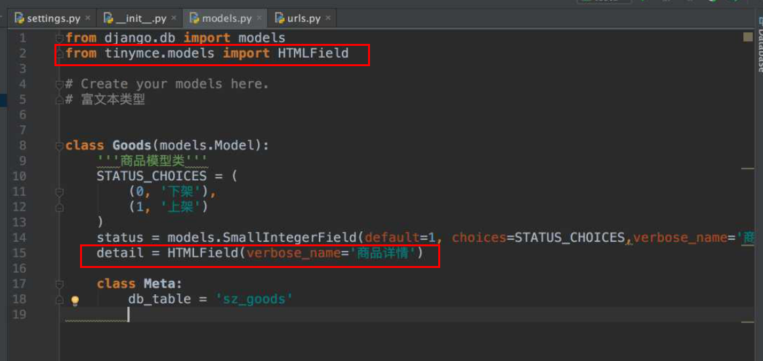

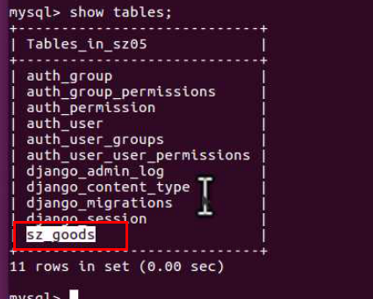

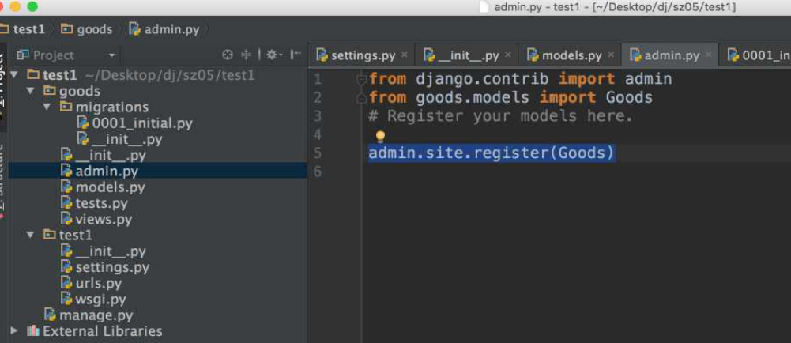

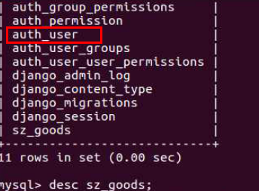
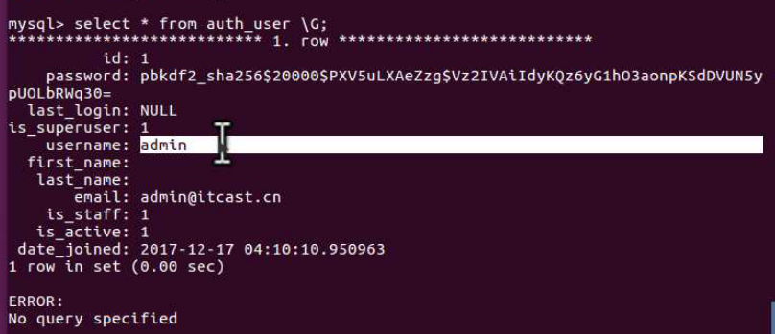

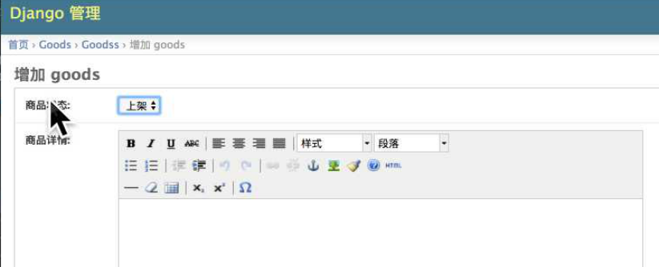

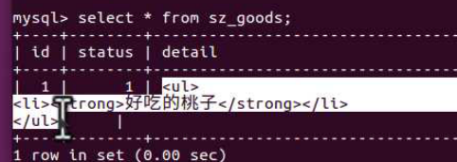

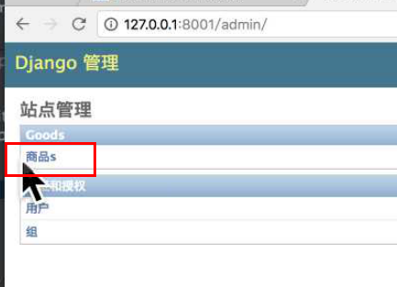

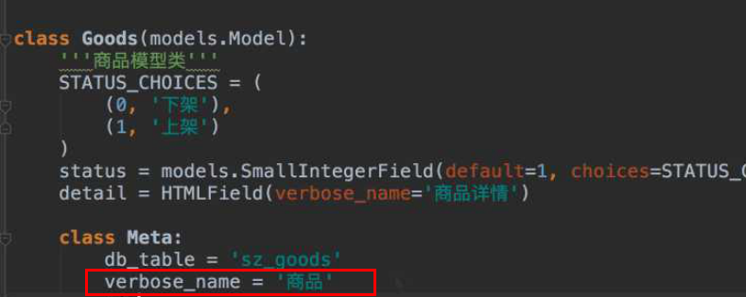

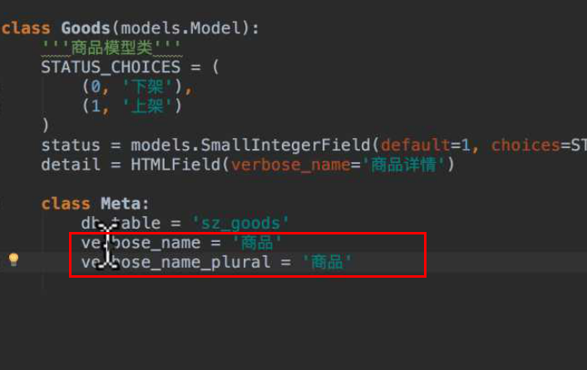

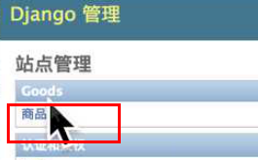

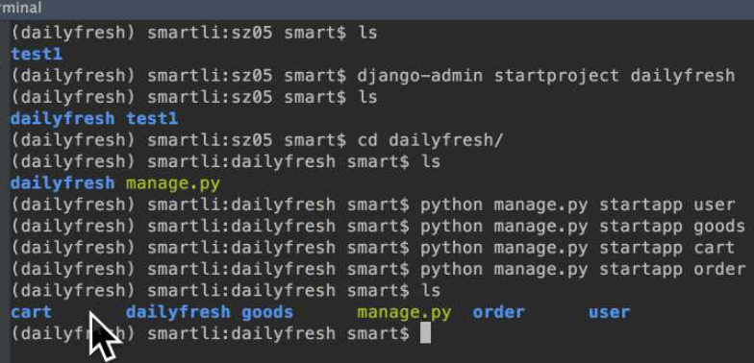

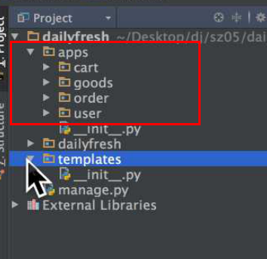

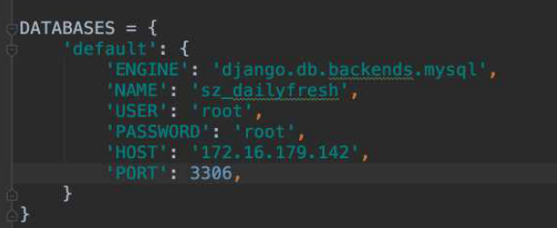

指定了后台管理员账户存储在指定的User模型类对应的表中，
便不会存储在 auth_user 表中

天天生鲜 项目搭建：
1.创建项目、应用
(py3_env_django) python@ubuntu:~/Desktop/pytest$ django-admin startproject dailyfresh
(py3_env_django) python@ubuntu:~/Desktop/pytest/dailyfresh$ cd dailyfresh
(py3_env_django) python@ubuntu:~/Desktop/pytest/dailyfresh$ python manage.py startapp cart
(py3_env_django) python@ubuntu:~/Desktop/pytest/dailyfresh$ python manage.py startapp goods
(py3_env_django) python@ubuntu:~/Desktop/pytest/dailyfresh$ python manage.py startapp order
(py3_env_django) python@ubuntu:~/Desktop/pytest/dailyfresh$ python manage.py startapp user
注意：
1.pycharm 中 在 /项目名 的根目录下 创建 Pack Package：不是创建 普通文件夹，二是创建 python包，包名为 apps；
因为 python包下 会自动创建一个 空的 __init__.py ，表示当前为一个 包；
然后 把 所有的应用 cart、goods、order、user 移动到 apps包 下，此时也会在 /项目名/apps/ 目录下 自动创建 空的 __init__.py ，
即 创建 /项目名/apps/__init__.py ，表示把 /apps 作为包，保证有 /项目名/apps/ 目录下 存在 空的 __init__.py，否则 可能报错；
2.虚拟环境下：安装 富文本编辑器：pip install django-tinymce==2.6.0
2.配置 settings.py：
1.INSTALLED_APPS = ( # 安装 应用
'tinymce', # 富文本编辑器
'apps.user', # 用户模块
'apps.goods', # 商品模块
'apps.cart', # 购物车模块
'apps.order', # 订单模块
)
ROOT_URLCONF = '应用名dailyfresh.urls'
TEMPLATES = [
{
'DIRS': [os.path.join(BASE_DIR, 'templates')], # 配置加载 模板的 路径
},
]
DATABASES = {
'default': {
'ENGINE': 'django.db.backends.mysql',
'NAME': 'sz_dailyfresh',
'USER': 'root',
'PASSWORD': 'chuanzhi',
'HOST': 'localhost',
'PORT': 3306,
}
}
# 指定Django认证系统user模型类：指定了后台管理员账户存储在指定的 模型类User 对应的表中，便不会存储在 默认的auth_user 表中
# '后台管理员账户' 指 python manage.py createsuperuser 命令创建管理员账户 存储在 auth_user表中
AUTH_USER_MODEL = 'user.User' # 应用名.模型类名
LANGUAGE_CODE = 'zh-hans'
TIME_ZONE = 'Asia/Shanghai'
STATIC_URL = '/static/'
STATICFILES_DIRS = [os.path.join(BASE_DIR, 'static')] # 配置 静态文件的加载 路径，可以在html页面中可以隐藏真实路径
# 富文本编辑器配置
TINYMCE_DEFAULT_CONFIG = {
'theme': 'advanced',
'width': 600,
'height': 400,
}
3.创建 数据库： create database sz_dailyfresh charset=utf8;
use sz_dailyfresh;
4.在项目配置包下的 __init__.py中 配置：import pymysql
pymysql.install_as_MySQLdb()
5.项目配置包下的 urls.py 中配置：
url(r'^tinymce/', include('tinymce.urls')), # 富文本编辑器
url(r'^user/', include('apps.user.urls', namespace='user')), # 用户模块
url(r'^cart/', include('apps.cart.urls', namespace='cart')), # 购物车模块
url(r'^order/', include('apps.order.urls', namespace='order')), # 订单模块
url(r'^', include('apps.goods.urls', namespace='goods')), # 商品模块
注意： 'apps.user.urls'：包含多个应用的父目录apps.
namespace='user'：namespace='应用名'
6.在 以下应用：goods、order、user 下的 models.py中 配置 模型类信息：
1.每个models.py中的 每个模型类 都需要 继承 BaseModel：class 模型类类名(BaseModel)，并导入 from db.base_model import BaseModel；
2.BaseModel 模型类 定义在 /项目名/db/base_model.py 中：class BaseModel(models.Model)，并导入 from django.db import models；
3.在应用user 下的 models.py中 配置 class User(AbstractUser, BaseModel) 模型类，并导入 from django.contrib.auth.models import AbstractUser 和
from db.base_model import BaseModel；并且 需要在 settings.py 中配置 应用名.模型类名：AUTH_USER_MODEL = 'user.User'
作用：1.指定Django认证系统user模型类，指定了后台管理员账户存储在指定的 模型类User 对应的表中，
便不会存储在 默认的auth_user 表中；
'后台管理员账户' 指 python manage.py createsuperuser 命令创建管理员账户 存储在 auth_user表中；
2.那么 网站的普通的注册用户 和 后台管理员账户 都会创建在 该指定的 模型类User 对应的表中；
4.应用user 下的 models.py中 定义的 class User模型类：
from django.db import models
from django.contrib.auth.models import AbstractUser
from db.base_model import BaseModel
class User(AbstractUser, BaseModel):
'''用户模型类'''
class Meta:
db_table = 'df_user' # 后台管理员账户存储在指定的 模型类User 对应的表'df_user'
# 要一起写上下面两句，才能在 /admin 后台管理页面中的 模型类User下面的 显示指定的 名字： '用户'
verbose_name = '用户'
verbose_name_plural = verbose_name
# verbose_name_plural = '用户' # 等同于 使用上面 一句
5. pycharm 中 在 /项目名 的根目录下 创建 Pack Package：不是创建 普通文件夹，二是创建 python包，包名为 db；
因为 python包下 会自动创建一个 空的 __init__.py ，表示当前为一个 包；
/项目名/db/base_model.py 中定义的class BaseModel模型类：
from django.db import models
class BaseModel(models.Model):
'''抽象模型基类'''
create_time = models.DateTimeField(auto_now_add=True, verbose_name='创建时间')
update_time = models.DateTimeField(auto_now=True, verbose_name='更新时间')
is_delete = models.BooleanField(default=False, verbose_name='是否删除')
class Meta:
# 指定这个类是一个抽象模型类
abstract = True
6.生成迁移文件：python manage.py makemigrations
执行迁移命令：python manage.py migrate
7.查看表信息：

